Hoja1
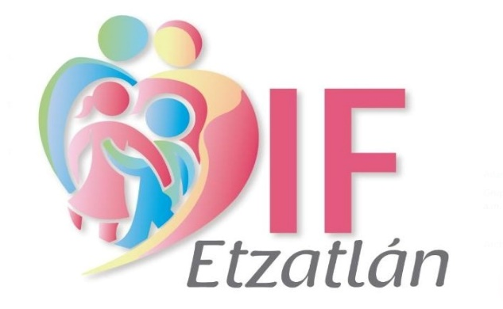 |  | NOMINA DE PERSONAL DE TALLERES DIF ETZATLAN CORRESPONDIENTE DE 16 AL 28 DE FEBRERO DEL 2025

No. | CARGO | APELLIDO PATERNO | APELLIDO MATERNO | NOMBRE(S) | SUELDO | FIRMA
1 | Mtra. Corte y Confección | Gallegos | Carrillo | Rosalba | $1,094.00
2 | Aseo Procuraduría | Martinez | Cruz | Rosa Maria | $800.00
3 | Mtra. Oconahua | Arvizo | Velazquez | Maria Ascención | $1,094.00
4 | Aseo Oconahua | López | Hernández | Adriana | $500.00
 |  |  |  | GRAN TOTAL | $3,488.00

 | Lic. Cynthia Yareli Soltero Lara |  |  |  |  | L.C.P. Humberto Agustin Toro Martinez
 | Directora DIF Etzatlan |  |  |  |  | Contador General DIF Etzatlan

